B I 2 - j14 SH

Statistisches Amt
für Hamburg und Schleswig-Holstein

 | STATISTISCHE BERICHTE
 | Kennziffer: B I 2 - j 14 SH

Lehrerinnen und Lehrer
in allgemeinbildenden Schulen
Schleswig-Holsteins
im Schuljahr 2014/15

 |  | Herausgegeben am: 6. Oktober 2015

Inhalt_Hinweise (S.3)
Inhaltsverzeichnis

 |  | Seite

Hinweise zu den Erläuterungen |  | 3

Tabellen

1. | Schulen insgesamt
1.1 | Lehrerinnen und Lehrer in allgemeinbildenden Schulen 2005/06 - 2014/2015 | 4
1.2 | Erteilte Unterrichtsstunden in allgemeinbildenden Schulen 2005/06 - 2014/2015 | 5
1.3 | Lehrerinnen und Lehrer in allgemeinbildenden Schulen nach Kreisen im Schuljahr 2014/2015 | 6
1.4 | Erteilte Unterrichtsstunden in allgemeinbildenden Schulen nach Kreisen im Schuljahr 2014/2015 | 7

2. | Lehrerinnen und Lehrer nach Schulart, Alter und Geschlecht
2.1 | Vollzeitbeschäftigte Lehrerinnen und Lehrer im Schuljahr 2014/2015 – Öffentliche und private Schulen – | 8
2.2 | Vollzeitbeschäftigte Lehrerinnen und Lehrer im Schuljahr 2014/2015 – Öffentliche Schulen – | 8
2.3 | Teilzeitbeschäftigte Lehrerinnen und Lehrer im Schuljahr 2014/2015 – Öffentliche und private Schulen – | 9
2.4 | Teilzeitbeschäftigte Lehrerinnen und Lehrer im Schuljahr 2014/2015 – Öffentliche Schulen – | 9

3. | Ausländische Lehrerinnen und Lehrer nach Beschäftigungsumfang und Staatsangehörigkeit | 10

4. | Freie Waldorfschulen
4.1 | Lehrerinnen und Lehrer im Schuljahr 2014/2015 | 11

5. | Private Schulen
5.1 | Lehrerinnen und Lehrer im Schuljahr 2014/2015 – Schulen der dänischen Minderheit – | 12
5.2 | Lehrerinnen und Lehrer im Schuljahr 2014/2015 – private Schulen ohne Schulen der dänischen Minderheit – | 13

6. | Lehrerinnen und Lehrer nach der Laufbahn im Schuljahr 2014/2015 | 14

Grafiken

1. | Anzahl der voll- und teilzeitbeschäftigten Lehrerinnen und Lehrer und ihrer erteilten Unterrichtsstunden in den Schuljahren 2005/06 bis 2014/2015 | 15

2. | Anteil der Lehrerinnen und Lehrer in den Schuljahren 2005/06 bis 2014/2015 nach Status und Beschäftigungsumfang | 15

Hinweise und Erläuterungen
Stichtag für die Erhebung an den Schulen war der 19.09.2014. Die Stunden beziehen sich jeweils auf den in der Erhebungswoche vom 15.09.2014 bis 20.09.2014 erteilten Unterricht.
Sonderschullehrkräfte, die den überwiegenden Unterrichtseinsatz für die Förderzentrumsarbeit erbringen, werden nicht, wie bis 1997/98, dem Grundschulbereich zugeordnet, sondern sind den Schularten zugerechnet, in denen der Einsatz erfolgt.
Die anliegenden Tabellen des Berichtes enthalten eine Übersicht der erhobenen Daten. Tiefergehende Angaben können beim Statistischen Amt für Hamburg und Schleswig-Holstein angefordert werden.

Grafik 1+2 (S.15)
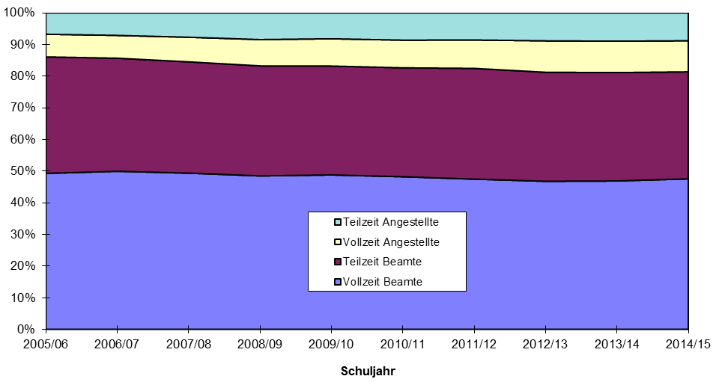
1. Anzahl der voll- und teilzeitbeschäftigten Lehrerinnen und Lehrer und ihrer erteilten Unterrichtsstunden in den Schuljahren 2005/06 bis 2014/15
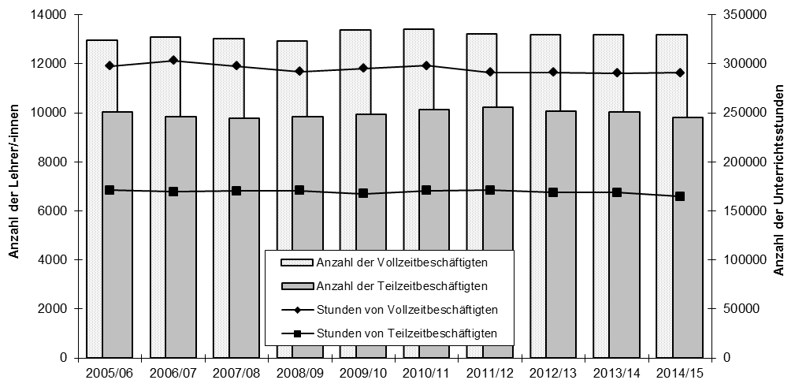

2. Anteil der Lehrerinnen und Lehrer in den Schuljahren 2005/06 bis 2014/15 nach Status und Beschäftigungsumfang

